F1220
F-1220 SOLICITUD DEVOLUCIÓN Y/COMPENSACION
 |  |  |  |  |  |  |  |  |  | www.consultorcontable.com
T D | Número de Identificación | DV | Primer Apellido | Segundo Apellido | Primer Nombre | Otros Nombres | Razón Social | Valor Base de retención | Valor retenido | Concepto | Lugar donde se consignan las autterretenciones |  |  |  |  | Verificación (No hace parte del formato)
 |  |  |  |  |  |  |  |  |  |  | Departamento | Ciudad / Municipio |  |  |  | Departamento | Municipio
31 | 890900900 | 3 |  |  |  |  | CONSULTORCONTABLE SAS | 91,054,390 | 3,603,356 | 5 | 11 | 001 |  |  |  | Bogotá D.C. | Bogotá, D.C.

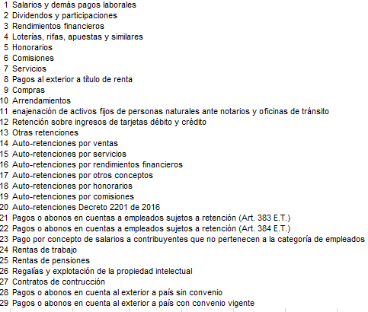

XX | X | X | X | X | X | X | X | 91,054,390 | 3,603,356 | X | X | X | X | X | X

 | Editó: William Dussán Salazar
 | www.consultorcontable.com

